Sheet1
驻厂期间费用明细
序号 | 日期 | 事项 | 费用 | 有无发票 | 订单截图
1 | 2022.9.2 | 中餐 | 56.6 | 无
2 | 2022.9.2 | 晚餐 | 83.4 | 无 | 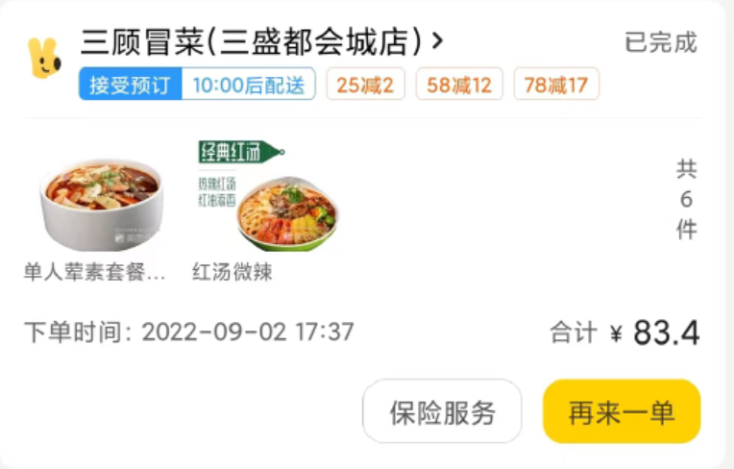
3 | 2022.9.3 | 中餐 | 70.7 | 无
4 | 2022.9.3 | 晚餐 | 55.7 | 无
5 | 2022.9.3 | 买日常用品-红旗 | 108.1 | 有
6 | 2022.9.4 | 中餐 | 69.6 | 无
7 | 2022.9.4 | 晚餐 | 80.4 | 无
8 | 2022.9.5 | 中餐 | 70.7 | 无
9 | 2022.9.5 | 晚餐 | 55.5 | 无
10 | 2022.9.5 | 买睡袋-京东 | 1816 | 有
11 | 2022.9.6 | 中餐 | 104.06 | 无
12 | 2022.9.6 | 晚餐 | 45 | 无
13 | 2022.9.6 | 蚊香、牙膏 | 14.5 | 无
14 | 2022.9.7 | 中餐 | 69.6 | 无
15 | 2022.9.7 | 晚餐 | 80.3 | 无
16 | 2022.9.8 | 买驻厂用品-永辉 | 410.44 | 有
17 |  | 买驻厂用品-大面 | 2357 | 无
18 |  | 加柴油 | 220 | 有
19 | 2022.9.9 | 买驻厂用品-永辉 | 249.1 | 有
20 | 2022.9.10 | 买驻厂用品-永辉 | 500.55 | 有
21 | 2022.9.10 | 买菜 | 362.84 | 无
22 | 2022.9.11 | 中餐1人 | 21.9 | 无
23 | 2022.9.11 | 生活用品=红旗 | 119 | 有
24 | 2022.9.11 | 水果、面包 | 112.15 | 无
25 | 2022.9.13 | 生活用品-永辉 | 669.82 | 有
26 | 2022.9.13 | 水果 | 46.7 | 无
27 | 2022.9.13 | 药品 | 29 | 无
合计 |  |  | 7878.66 |  | 有发票：4093.01 无发票：3785.65

